关系图
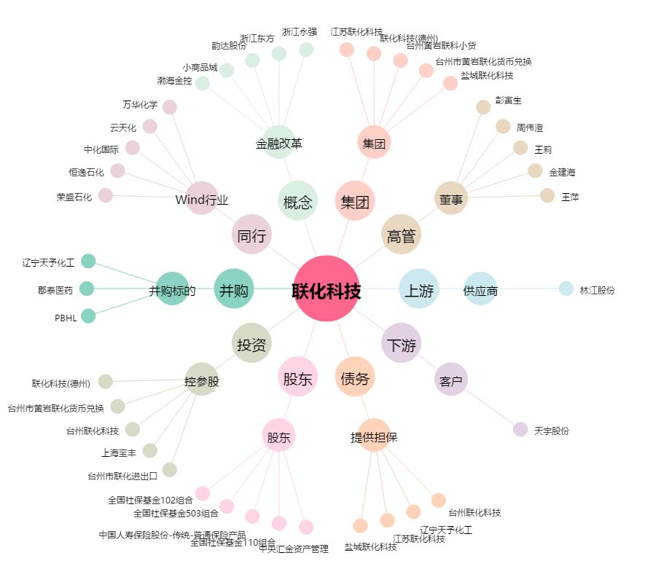
联化科技[002250.SZ] - 关系概览图

